ホーム
Excel機能テストサンプル
 | ●フォント
 | フォントの変更 |  | Menlo Security (MS P明朝)
 |  |  | Menlo Security (MS 明朝)
 |  |  | Menlo Security (MS Pゴシック)
 | フォントサイズ |  | Menlo Security (サイズ20)
 |  |  | Menlo Security (サイズ28)
 |  |  | Menlo Security (サイズ36)
 | 太字 |  | Menlo Security
 | 斜体 |  | Menlo Security
 | 下線 |  | Menlo Security
 | 罫線
 | セルの塗りつぶし
 | フォントの色 |  | Menlo Security
 | ふりがなの表示・非表示 |  | 漢字 | 漢字

 | ●数値表示
 | 通貨表示形式 |  | ¥100
 | パーセントスタイル |  | 100%
 | 桁区切りスタイル |  | 10,000

 | ●日付の表示形態 |  | 2016-02-24 | yyyy/mm/dd
 |  |  | 2016-02-24 | yyyy年mm月dd日

 | ●条件付き書式設定
 |  |  | 例：100以上は青 | 90 | 150
 |  |  | 例：100未満は赤 | 100 | 50

 | ●関数の確認
 |  |  | 100
 |  |  | 200
 |  |  | 300
 |  | 合計値 | 400

 |  |  | 100
 |  |  | 200
 |  |  | 300
 |  | 平均値 | 200

 |  |  | 100
 |  |  | 1000
 |  |  | 10000
 |  | 数値の個数 | 3

 |  |  | 100
 |  |  | 10000
 |  |  | 2000
 |  | 最大値 | 10000

 |  |  | 100
 |  |  | 10000
 |  |  | 2000
 |  | 最小値 | 100

 |  | 現在の日時 | 2/24/16

 |  | 今日の日付 | 2016-02-24

 |  | 今日から一週間後 | 2016-03-02

 | ●フィルター機能を使用しての並べ替え

 |  |  | 10000
 |  |  | 2000
 |  |  | 500
 |  |  | 80
 |  |  | 300

 |  | 昇順で並べ替え
 |  |  | 80
 |  |  | 300
 |  |  | 500
 |  |  | 2000
 |  |  | 10000

 |  | 降順で並べ替え
 |  |  | 10000
 |  |  | 2000
 |  |  | 500
 |  |  | 300
 |  |  | 80

 |  |  |  |  | 縦棒グラフ
 | ●各グラフの表示形態
 |  |  | 10000
 |  |  | 2000
 |  |  | 500
 |  |  | 80
 |  |  | 300

 |  |  |  |  | 折れ線グラフ

 |  |  |  |  | 円グラフ

 |  |  |  |  | 横棒グラフ

 |  |  |  |  | 面グラフ

 |  |  |  |  | 散布図

 |  |  |  |  | ドーナッツ

 |  |  |  |  | レーダー

 | ●オブジェクト(画像)の表示
 |  | JPG画像

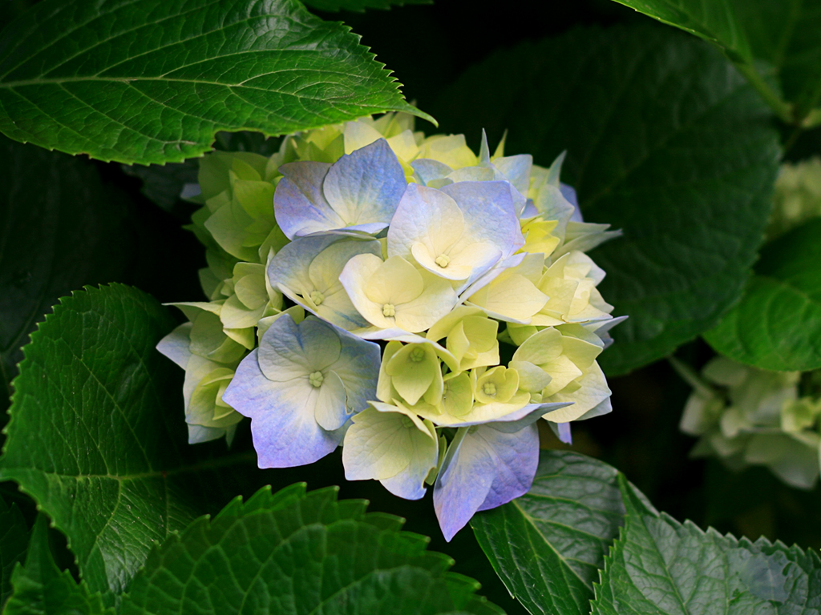
 |  | PNG画像

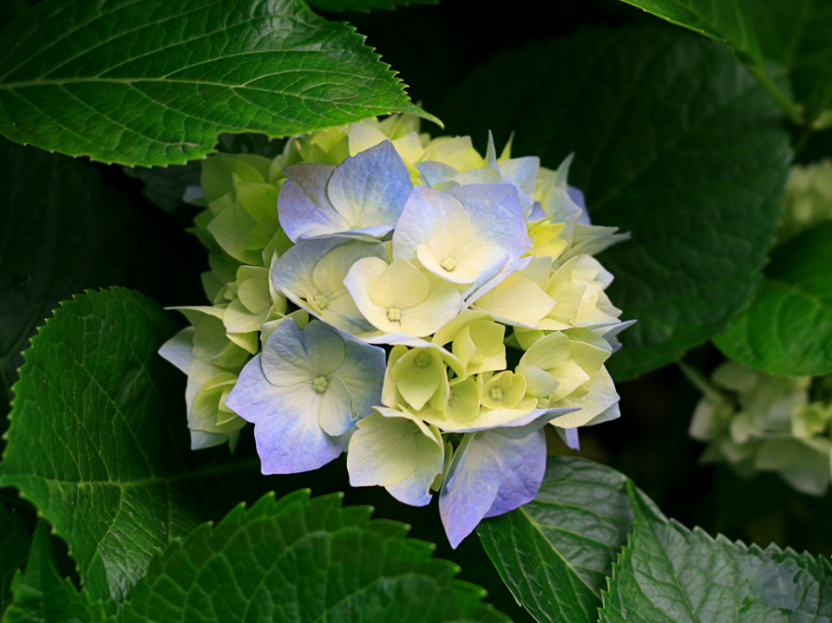
 |  | bmp画像

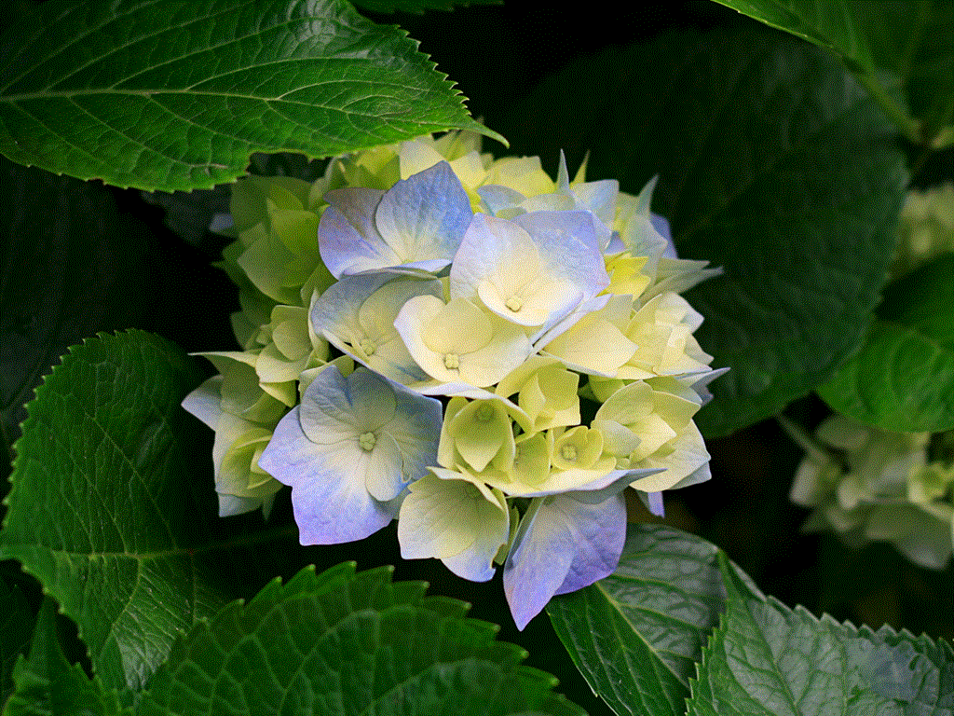
 |  | gif画像

 | ●ハイパーリンク |  | 以下、ハイパーリンクをクリックすると右のセルへカーソルが移動
 |  |  | ハイパーリンク |  |  | カーソル移動先

テキストボックスの入力
Menlo Security
 | ●テキストボックス

 | ●コメントの挿入 |  | カーソルを当てるとコメント表示

 |  |  | コメントを常時表示

 | ●プルダウンからの選択 |  | セル内に表示される選択項目からの選択
 |  |  | 札幌
 |  |  | 仙台
 |  |  | 沖縄
 |  |  | 名古屋
 |  |  | 東京
 |  |  | 大阪

 | ●プルダウンからの選択と条件書式にて背景色を変更する複合設定
 | ・東京選択で背景青 |  | 東京
 | ・沖縄選択で背景ピンク |  | 沖縄
 | ・大阪選択で背景黄色 |  | 札幌
 |  |  | 名古屋
 |  |  | 東京
 |  |  | 大阪

